상품제안서
트라이탄 레저 스포츠 물병 750ml | 상품코드: S38141

 |  |  |  |  |  |  | 02-713-8555 | www.synergygift.co.kr
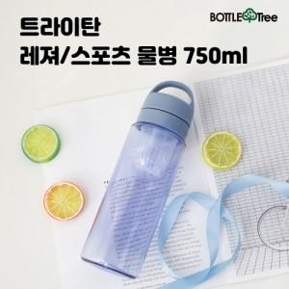

【상세/제작정보】

【인쇄/포장옵션】 | 실크 / 포장지포장

【공급단가】 | 수량 | 100~ | 300~ | 500~ | 1,000~ | 3,000~
*VAT별도 | 고리형 뚜껑 | 4,940원 | 4,860원 | 4,750원 | 4,560원 | 4,370원
 | 스트랩형 뚜껑 | 4,940원 | 4,860원 | 4,750원 | 4,560원 | 4,370원

【상품 URL】 | https://www.synergygift.co.kr:443/src/goods_detail.php?gdno=38141

